DADOS GERAIS
RELATÓRIO MENSAL DE OUVIDORIA ÓRGÃO: DEPARTAMENTO DE TRÂNSITO DO DISTRITO FEDERAL

GRÁFICO 1: Manifestações Por Tipologia (ABR)
 | JULHO | AGOSTO | SETEMBRO | JULHO | AGOSTO | SETEMBRO
SOLICITAÇÕES | 340 | 260 | 353 | 340 | 260 | 353
RECLAMAÇÕES | 1,577 | 1,382 | 2,100 | 1,577 | 1,382 | 2,100
DENÚNCIAS | 3 | 4 | 4 | 3 | 4 | 4
ELOGIOS | 24 | 24 | 28 | 24 | 24 | 28
SUGESTÕES | 25 | 27 | 49 | 25 | 27 | 49
INFORMAÇÕES | 51 | 47 | 45 | 51 | 47 | 45
DEN/LICITAÇÕES
GRÁFICO 1: Manifestações Por Tipologia (MAI)
 | JULHO | AGOSTO | SETEMBRO | JULHO | AGOSTO | SETEMBRO | JULHO | AGOSTO | SETEMBRO | JULHO | AGOSTO | SETEMBRO
SOLICITAÇÕES | 260 | 260 | 353 | 340 | 260 | 353 | 340 | 260 | 353 | 340 | 260 | 353
RECLAMAÇÕES | 1,382 | 1,382 | 2,100 | 1,577 | 1,382 | 2,100 | 1,577 | 1,382 | 2,100 | 1,577 | 1,382 | 2,100
DENÚNCIAS | 4 | 4 | 4 | 3 | 4 | 4 | 3 | 4 | 4 | 3 | 4 | 4
ELOGIOS | 24 | 24 | 28 | 24 | 24 | 28 | 24 | 24 | 28 | 24 | 24 | 28
SUGESTÕES | 27 | 27 | 49 | 25 | 27 | 49 | 25 | 27 | 49 | 25 | 27 | 49
INFORMAÇÕES | 47 | 47 | 45 | 51 | 47 | 45 | 51 | 47 | 45 | 51 | 47 | 45
DEN/LICITAÇÕES
GRÁFICO 1: Manifestações Por Tipologia (JUN)
 | JULHO | AGOSTO | SETEMBRO | JULHO | AGOSTO | SETEMBRO | JULHO | AGOSTO | SETEMBRO | JULHO | AGOSTO | SETEMBRO
SOLICITAÇÕES | 353 | 260 | 353 | 340 | 260 | 353 | 340 | 260 | 353 | 340 | 260 | 353
RECLAMAÇÕES | 2,100 | 1,382 | 2,100 | 1,577 | 1,382 | 2,100 | 1,577 | 1,382 | 2,100 | 1,577 | 1,382 | 2,100
DENÚNCIAS | 4 | 4 | 4 | 3 | 4 | 4 | 3 | 4 | 4 | 3 | 4 | 4
ELOGIOS | 28 | 24 | 28 | 24 | 24 | 28 | 24 | 24 | 28 | 24 | 24 | 28
SUGESTÕES | 49 | 27 | 49 | 25 | 27 | 49 | 25 | 27 | 49 | 25 | 27 | 49
INFORMAÇÕES | 45 | 47 | 45 | 51 | 47 | 45 | 51 | 47 | 45 | 51 | 47 | 45
DEN/LICITAÇÕES

TIPOLOGIA | JULHO | AGOSTO | SETEMBRO
SOLICITAÇÕES | 340 | 260 | 353
RECLAMAÇÕES | 1,577 | 1,382 | 2,100
DENÚNCIAS | 3 | 4 | 4
ELOGIOS | 24 | 24 | 28
SUGESTÕES | 25 | 27 | 49
INFORMAÇÕES | 51 | 47 | 45
DEN/LICITAÇÕES
TOTAL | 2020 | 1744 | 2579

ATENDIMENTO | JULHO | AGOSTO | SETEMBRO
GERA DEMANDA | 3 | 6 | 12
NÃO GERA DEMANDA | 10 | 40 | 100
TOTAL | 13 | 46 | 112
GRÁFICO 2: Tipo de Atendimento

MEIO DE ENTRADA | JULHO | AGOSTO | SETEMBRO
TELEFONE | 1,281 | 952 | 1,555
INTERNET | 706 | 747 | 967
PRESENCIAL | 9 | 37 | 33
E-MAIL
CARTA
OFÍCIO |  | 2 | 2
DENÚNCIA/0800
MÍDIA | 24 | 6 | 5
EVENTOS EXT |  |  | 17
FAX
TOTAL | 2020 | 1744 | 2579

GRÁFICO 3: Manifestações por Meio de Entrada
 | JULHO | AGOSTO | SETEMBRO
TELEFONE | 1,281 | 952 | 1,555
INTERNET | 706 | 747 | 967
PRESENCIAL | 9 | 37 | 33
E-MAIL
CARTA
OFÍCIO |  | 2 | 2
DENÚNCIA/0800
MÍDIA | 24 | 6 | 5
EVENTOS EXT |  |  | 17
FAX

ÍNDICES

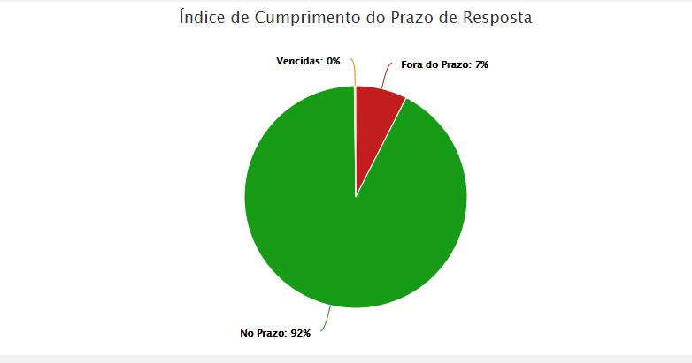
RELATÓRIO MENSAL DE OUVIDORIA ÓRGÃO: DEPARTAMENTO DE TRÂNSITO DO DISTRITO FEDERAL

JULHO

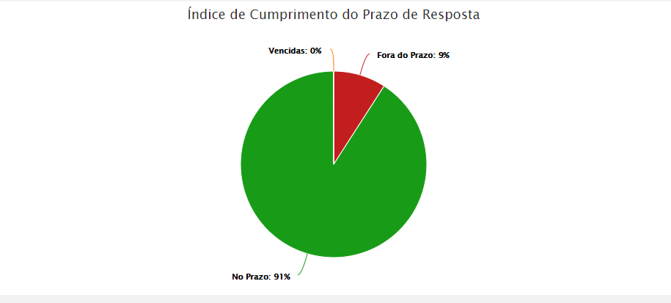

AGOSTO

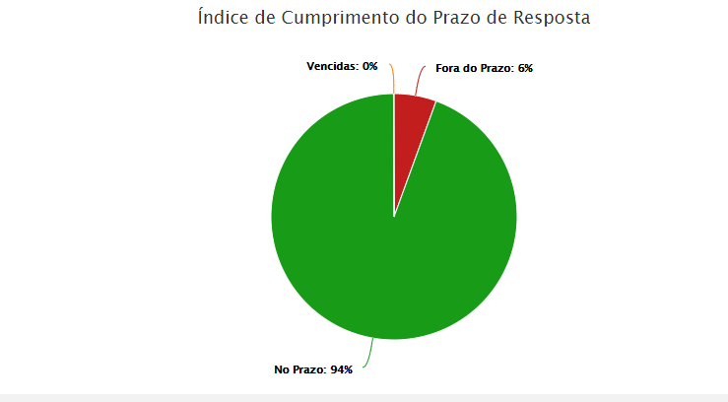

SETEMBRO

DADOS POR TIPOLOGIA
RELATÓRIO MENSAL DE OUVIDORIA ÓRGÃO: DEPARTAMENTO DE TRÂNSITO DO DISTRITO FEDERAL

Gráfico 1: Principais Solicitações
SOLICITAÇÕES | JULHO | AGOSTO | SETEMBRO
Emissão CRV | 31 | 45 | 66
Fiscalização de trânsito em vias | 23 | 17 | 19
Veículo abandonado | 40 | 20 | 37
Quebra-molas | 54 | 46 | 44
Renovação CNH | 28 | 20 | 26
Outros | 164 | 112 | 161
TOTAL | 340 | 260 | 353

RECLAMAÇÕES | JULHO | AGOSTO | SETEMBRO
Renovação CNH | 99 | 79 | 112
Emissão CRLV | 309 | 261 | 500
Vistoria de Veículos | 228 | 183 | 276 | 46
Transferência de Veículo | 171 | 92 | 203
Gráfico 2: Principais Reclamações
Site Governamental | 74 | 44 | 56
Outros | 696 | 723 | 953
TOTAL | 1577 | 1382 | 2100

DENÚNCIAS | JULHO | AGOSTO | SETEMBRO
Servidor Público | 3 | 4 | 3
Conduta de Servidor do DETRAN-DF |  |  | 1
Fiscalização em área pública
Outros
TOTAL | 3 | 4 | 4

Gráfico 3: Principais Denúncias
 | JULHO | AGOSTO | SETEMBRO
Servidor Público | 3 | 4 | 3
Conduta de Servidor do DETRAN-DF |  |  | 1
Fiscalização em área pública
Outros
TOTAL | 3 | 4 | 4
ELOGIOS | JULHO | AGOSTO | SETEMBRO
Conduta de servidor do DETRAN-DF | 3 | 6 | 6
Servidor Público | 7 | 9 | 8
Serviço prestado por órgão/entidade | 7 | 4 | 8
Funcionamento de órgão público | 2 | 1
Fiscalização Poluição Sonora | 1
Outros | 4 | 4 | 6
TOTAL | 24 | 24 | 28
Gráfico 4: Principais Elogios
 | JULHO | AGOSTO | SETEMBRO
Conduta de servidor do DETRAN-DF | 3 | 6 | 6
Servidor Público | 7 | 9 | 8
Serviço prestado por órgão/entidade | 7 | 4 | 8
Funcionamento de órgão público | 2 | 1
Fiscalização Poluição Sonora | 1

